love转印标
 |  |  | 2.3 | 50 | 56 | 62 | 68 | 74 | 80 | 86 | 92 | 98
款号 | 颜色 | 大货样 寄美盛 | tiny baby | new baby | up to 1 | 1-3 | 3-6 | 6-9 | 9-12 | 12-18 | 18-24 | 2-3 | 总数 | 工厂
 |  |  | mnths | mnths | mnths | mnths | mnths | mnths | mnths | mnths | mnths | yrs |  |  | 成衣qty
AX91201 | Love11-0602TCX白 | 1-3m*10个 |  | 118 | 125 | 311 | 446 | 436 | 366 | 279 | 120 |  | 2201 | 安阳景虹 | 2026 | 1.0863770977
AY51501 | Love16-4023TCX 雾霾蓝 | 1-3m*10个 |  | 110 | 130 | 329 | 476 | 462 | 390 | 305 | 148 |  | 2350 | 安阳景虹 | 2175 | 1.0804597701
AX45801 | Love14-1305TCX 棕 | 1-3m*10个 |  | 121 | 120 | 265 | 411 | 398 | 326 | 267 | 153 |  | 2061 | 轩之冉 | 1891 | 1.0898995241
AX50301 | Love14-1508TCX 粉 | 1-3m*10个 |  | 62 | 121 | 293 | 389 | 334 | 295 | 157 | 63 |  | 1714 | 轩之冉 | 1562 | 1.0973111396
AX34101 | Love11-0602TCX白 | 1-3m*10个 |  | 91 | 80 | 204 | 321 | 296 | 275 | 169 | 78 |  | 1514 | 轩之冉 | 1364 | 1.1099706745
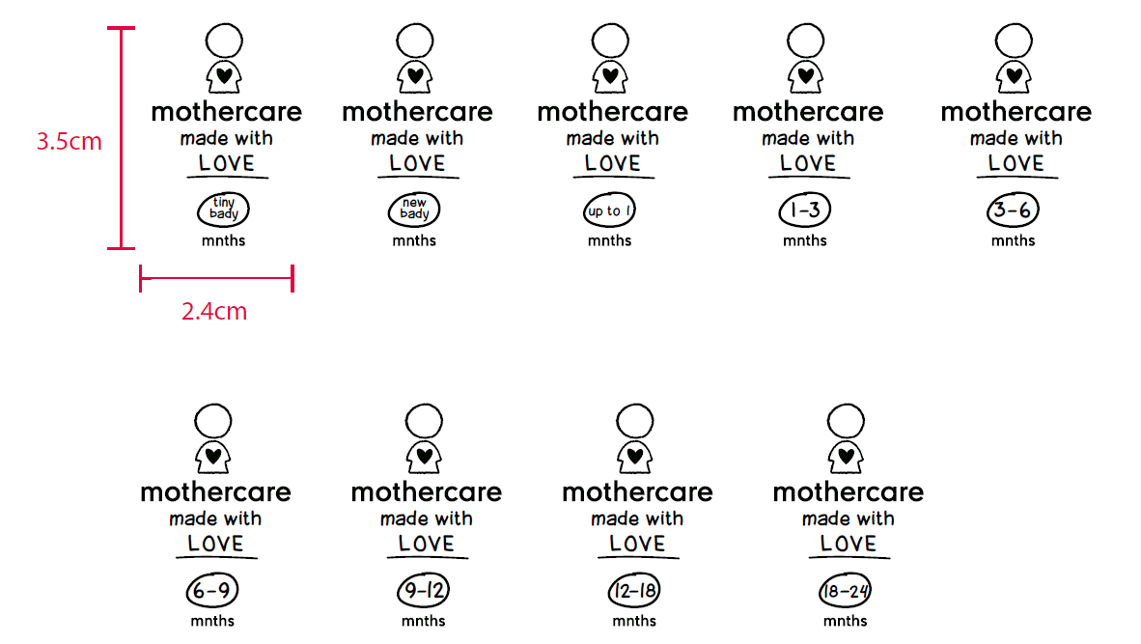
 |  |  |  |  |  |  |  |  |  |  |  |  | 9840

Future
 |  |  |  | 062 | 068 | 074 | 080 | 086 | 092 | 098 | 104 | 110 | 116 | 122 | 128 | 134 | 140
款号 | 颜色 |  | 大货样 寄美盛 | 1-3 | 3-6 | 6-9 | 9-12 | 12-18 | 18-24 | 2-3 | 3-4 | 4-5 | 5-6 | 6-7 | 7-8 | 8-9 | 9-10 | 总数 | 工厂 | 成衣qty
 |  | 尺寸 |  | mnths | mnths | mnths | mnths | mnths | mnths | yrs | yrs | yrs | yrs | yrs | yrs | yrs | yrs
AX87501 | Furture 11-0602TCX白 | 31*45mm | 2-3Y*10个 5-6y*10个 |  |  |  |  |  | 64 | 70 | 78 | 72 | 78 | 60 | 56 | 48 | 56 | 582 | 轩之冉 | 241 | 2.4149377593
AY00301 | Furture 17-4421TCX 蓝绿 | 31*45mm | 2-3Y*10个 5-6y*10个 |  |  |  |  |  | 34 | 156 | 155 | 135 | 183 | 156 | 140 | 116 | 159 | 1234 | 轩之冉 | 1129 | 1.0930026572

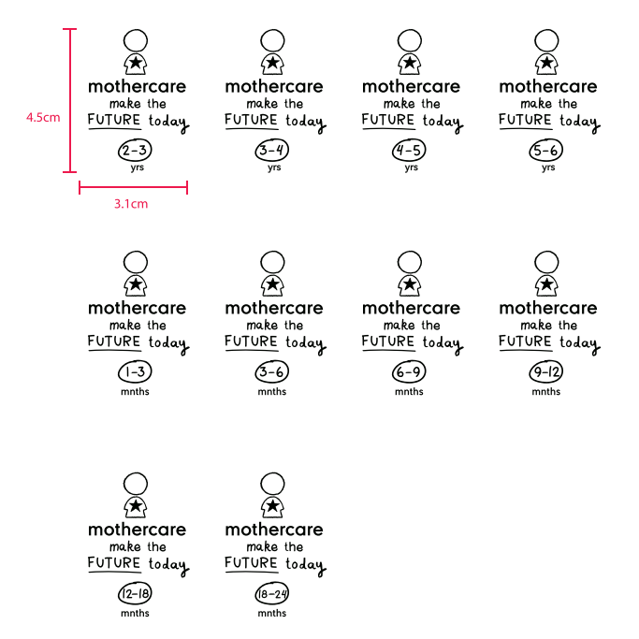
 |  |  |  |  |  |  |  |  |  |  |  |  |  |  |  |  |  | 1816

